policy
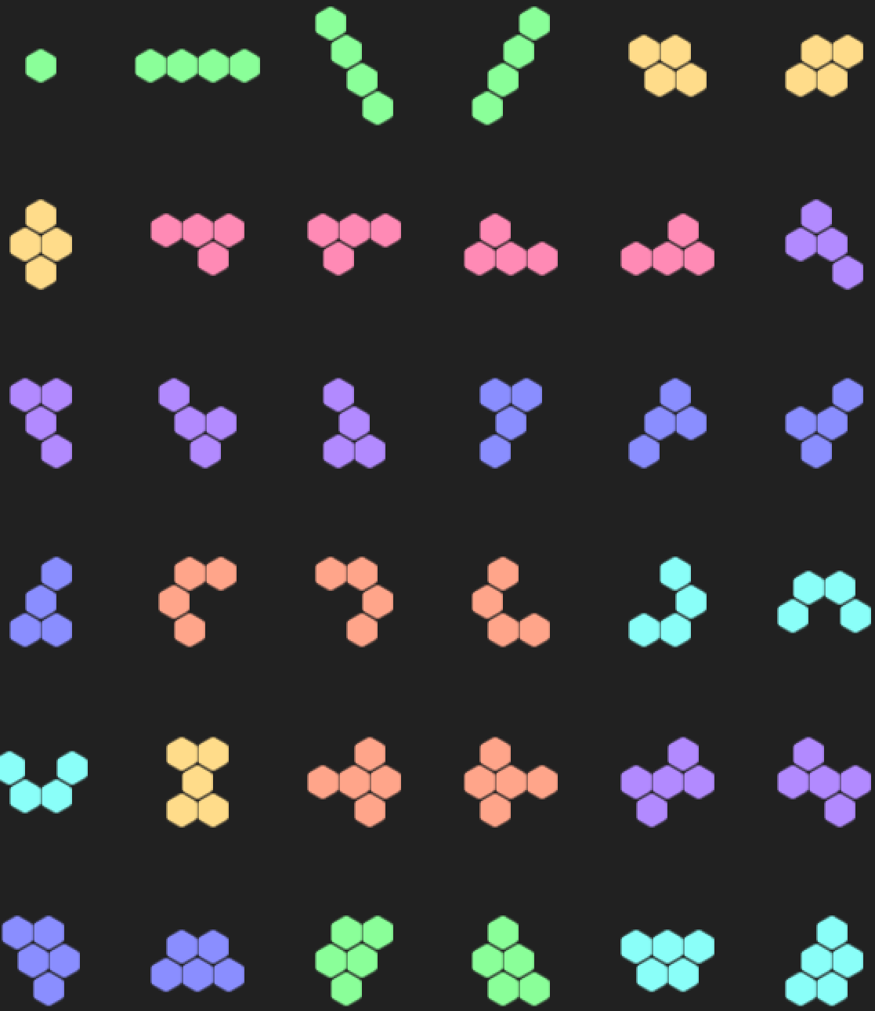
Block汇总 |  |  | 配置 |  |  |  |  |  |  |  | 单体概率 |  |  |  |  |  | 总体概率
类型 | 特点 | Block数量 | level | 1-1 | 2-4 | 5-7 | 8-19 | 20-25 | 26-36 | Sum | 1-1 | 2-4 | 5-7 | 8-19 | 20-25 | 26-36 | 1-1 | 2-4 | 5-7 | 8-19 | 20-25 | 26-36
1-1 | 1点 | 1 | 1 | 10 | 5 | 15 | 15 | 0 | 0 | 45 | 22% | 4% | 3% | 8% | 0% | 0% | 22% | 11% | 33% | 33% | 0% | 0%
2-4 | 4点长条 | 3 | 2 | 10 | 7 | 15 | 35 | 0 | 0 | 67 | 15% | 3% | 2% | 13% | 0% | 0% | 15% | 10% | 22% | 52% | 0% | 0%
5-7 | 4点2型 | 3 | 3 | 10 | 9 | 15 | 30 | 10 | 0 | 74 | 14% | 4% | 2% | 10% | 2% | 0% | 14% | 12% | 20% | 41% | 14% | 0%
8-19 | 4点7型 | 12 | 4 | 10 | 10 | 20 | 40 | 10 | 10 | 100 | 10% | 3% | 2% | 10% | 2% | 1% | 10% | 10% | 20% | 40% | 10% | 10%
20-25 | 4点U型 | 6 | 5 | 10 | 10 | 20 | 40 | 20 | 10 | 110 | 9% | 3% | 2% | 9% | 3% | 1% | 9% | 9% | 18% | 36% | 18% | 9%
26-36 | 5点 | 11 | 6 | 10 | 10 | 20 | 40 | 20 | 20 | 120 | 8% | 3% | 1% | 8% | 3% | 2% | 8% | 8% | 17% | 33% | 17% | 17%

